监控平台
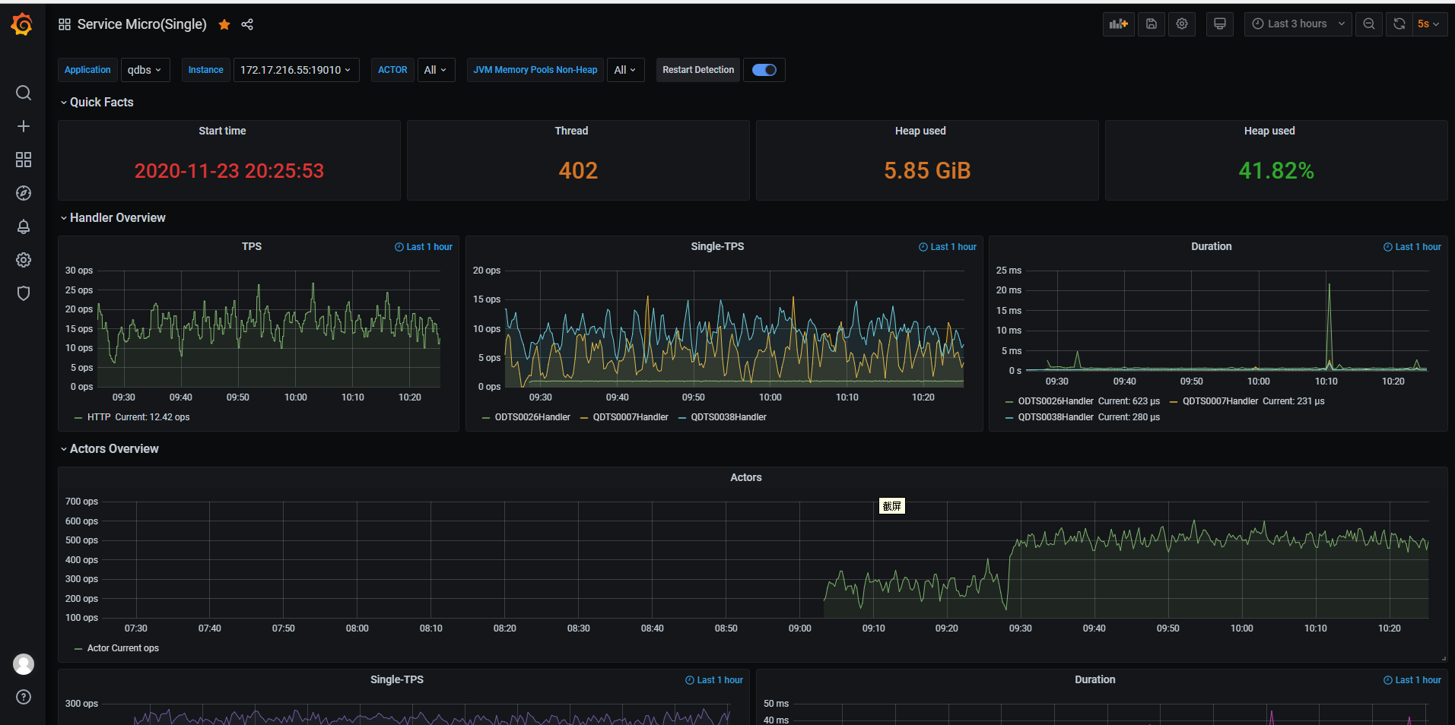
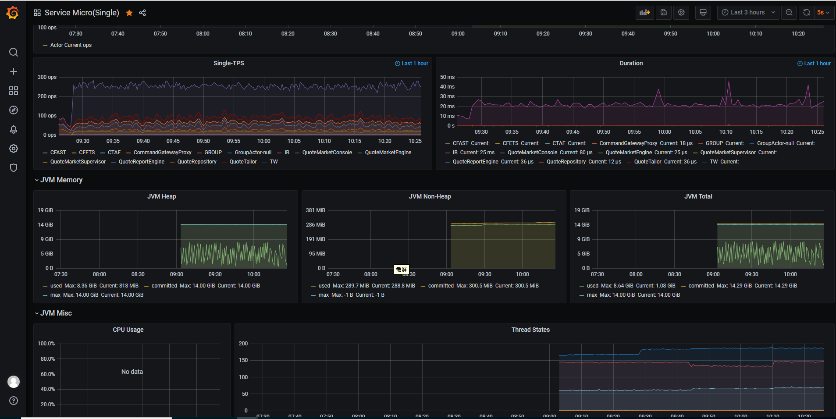
 | 现券公有行情 | 现券私有行情 | 头寸/分控比例 | 买断回购成交 | 买断回购成交行情
覆盖服务： | tbs-dp-qdbs | tbs-dp-pqas | tbs-dp-position | ssc-uw-orpodeal | tbs-dp-orpomarket
运行时间 | √ | √ | √ | √ | √
内存情况 | √ | √ | √ | √ | √
线程情况 | √ | √ | √ | √ | √
CPU情况 | √ | √ | √ | √ | √
REST请求情况 | √ | x | √ | √ | √
DSP消息处理情况 | √ | x | √ | √ | √
AKKA使用情况 | √ | √ | √ | x | x
Disruptor使用情况监控 | x | x | x | √ | √
批处理执行情况 | x | x | √ | √ | √

现券性能测试
一、环境初始化
 | 1. ODM核心订阅
 | 2. TBS私有行情订阅

二、发起报价（指示性、做市、x-bond）
 | 使用李戬自动化测试工具进行报价
报价入库
三、性能分析
QDM预处理
QDM核心
fcs
报价行情

ODM预处理
ODM核心
drs
成交入库

成交行情

ODM行情

1 | QDM预处理
2 | ODM预处理
3 | QDM核心
4 | ODM核心
5 | ODM行情
6 | fcs
 | 接收TPS: | grep '订阅开始' fcs-debug.log | awk -F ' ' '{print $2}' | awk -F ',' '{count[$1]++} END {for(i in count) {print i " " count[i]}}' | sort
 | 发送TPS: | grep '发送开始' fcs-debug.log | awk -F ' ' '{print $2}' | awk -F ',' '{count[$1]++} END {for(i in count) {print i " " count[i]}}' | sort
 |  | grep '接收从ODM下发的订单明细消息处理结束' fcs-debug.log | awk -F ' ' '{print $2}' | awk -F ',' '{count[$1]++} END {for(i in count) {print i " " count[i]}}' | sort
 | 处理耗时:
7 | drs
8 | 报价入库
9 | 报价行情
 | Prometheus监控

10 | 成交入库
11 | 成交行情

